Sheet1
①②③④⑤⑥⑦⑧⑨⑩

①: 통신 사양 설정 후 접속

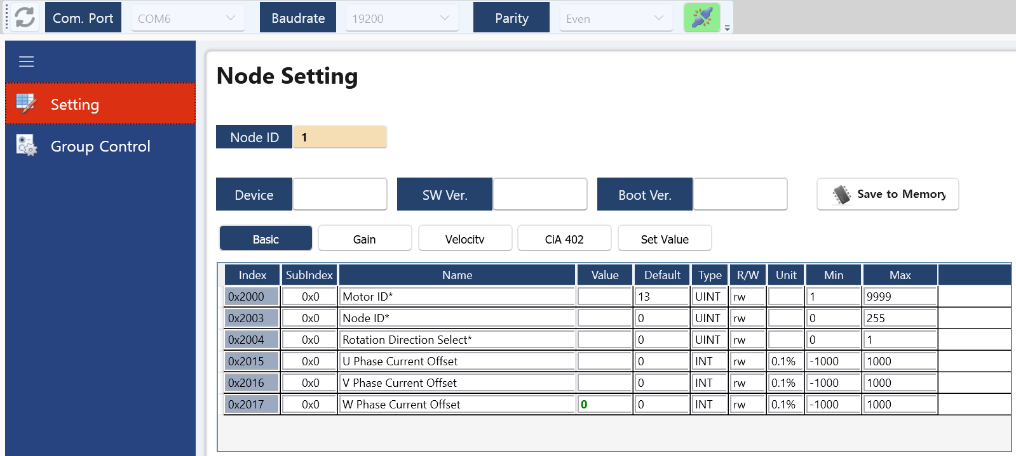

②: 접속 노드 입력 후 Enter

③

③: 디바이스 정보 출력 확인

